Sheet2
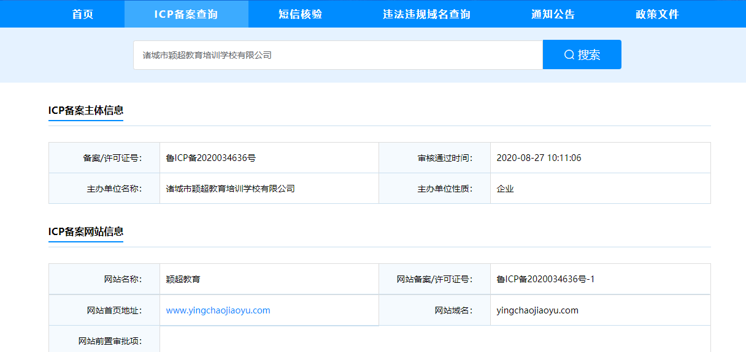

外网面板地址: http://124.70.180.13:8888/dadc2ab0
内网面板地址: http://192.168.0.24:8888/dadc2ab0
username: 9dkhhft5
password: b595a840

